JJG 445-1986 直流标准电压源检定规程
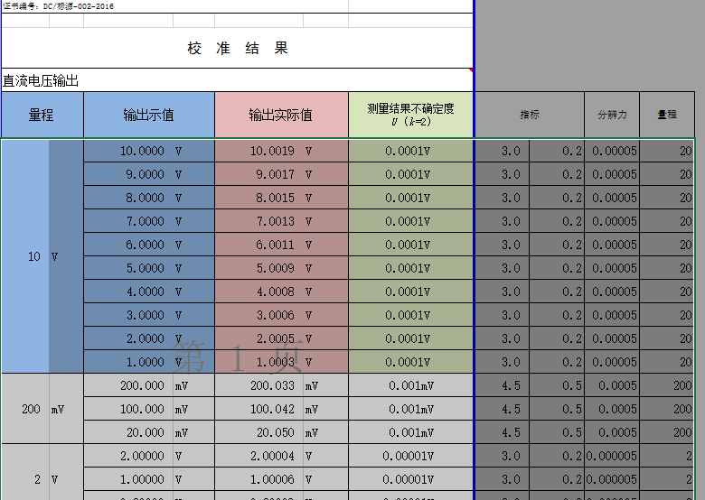
规程名称：JJG 445-1986 直流标准电压源检定规程

检定项目
检定项目 检定类别 | 首次检定 | 周期检定 | 备注-单相
外观检查 | + | + | 合格、不合格
直流电压输出 | + | + | 类似基本误差，数据录入
短期稳定度的测试 | + | - | 类似稳定误差，提供文本框输入
线性误差 | + | - | 合格、不合格
负载调整率 | + | - | 合格、不合格
分辨力 | + | - | 合格、不合格
电源调整率 | + | - | 合格、不合格
纹波和噪声电压 | + | - | 合格、不合格
共模干扰抑制能力 | + | - | 合格、不合格

注：符号“+”表示必须检定，“-”表示可不检定。

原始记录 |  |  |  |  |  |  |  |  |  |  |  | 校准证书 |  |  |  |  |  |  |  | 检定证书
直流电压输出
量程 |  | 输出示值 |  | 输出实际值 |  | 相对误差 | 校准结果的不确定度 U (k=2) | 指标 |  | 分辨力 | 量程 | 直流电压输出 |  |  |  |  |  |  |  | 直流电压输出
 |  |  |  |  |  |  |  |  |  |  |  | 量程 |  | 输出示值 |  | 输出实际值 |  | 相对误差 | 校准结果的不确定度 U (k=2) | 量程 |  | 输出示值 |  | 输出实际值 |  | 相对误差
10 | V | 10.0000 | V | 10.0019 | V |  | #REF! | 3.0 | 0.2 | #VALUE! | 20
 |  | 9.0000 | V | 9.0017 | V |  | #REF! | 3.0 | 0.2 | #VALUE! | 20 | 10 | V | 10.0000 | V | 10.0019 | V |  | #REF! | 10 | V | 10.0000 | V | 10.0019 | V
 |  | 8.0000 | V | 8.0015 | V |  | #REF! | 3.0 | 0.2 | #VALUE! | 20 |  |  | 9.0000 | V | 9.0017 | V |  | #REF! |  |  | 9.0000 | V | 9.0017 | V
 |  | 7.0000 | V | 7.0013 | V |  | #REF! | 3.0 | 0.2 | #VALUE! | 20 |  |  | 8.0000 | V | 8.0015 | V |  | #REF! |  |  | 8.0000 | V | 8.0015 | V
 |  | 6.0000 | V | 6.0011 | V |  | #REF! | 3.0 | 0.2 | #VALUE! | 20 |  |  | 7.0000 | V | 7.0013 | V |  | #REF! |  |  | 7.0000 | V | 7.0013 | V
 |  | 5.0000 | V | 5.0009 | V |  | #REF! | 3.0 | 0.2 | #VALUE! | 20 |  |  | 6.0000 | V | 6.0011 | V |  | #REF! |  |  | 6.0000 | V | 6.0011 | V
 |  | 4.0000 | V | 4.0008 | V |  | #REF! | 3.0 | 0.2 | #VALUE! | 20 |  |  | 5.0000 | V | 5.0009 | V |  | #REF! |  |  | 5.0000 | V | 5.0009 | V
 |  | 3.0000 | V | 3.0006 | V |  | #REF! | 3.0 | 0.2 | #VALUE! | 20 |  |  | 4.0000 | V | 4.0008 | V |  | #REF! |  |  | 4.0000 | V | 4.0008 | V
 |  | 2.0000 | V | 2.0005 | V |  | #REF! | 3.0 | 0.2 | #VALUE! | 20 |  |  | 3.0000 | V | 3.0006 | V |  | #REF! |  |  | 3.0000 | V | 3.0006 | V
 |  | 1.0000 | V | 1.0003 | V |  | #REF! | 3.0 | 0.2 | #VALUE! | 20 |  |  | 2.0000 | V | 2.0005 | V |  | #REF! |  |  | 2.0000 | V | 2.0005 | V
200 | mV | 200.000 | mV | 200.033 | mV |  | #REF! | 4.5 | 0.5 | #VALUE! | 200 |  |  | 1.0000 | V | 1.0003 | V |  | #REF! |  |  | 1.0000 | V | 1.0003 | V
 |  | 100.000 | mV | 100.042 | mV |  | #REF! | 4.5 | 0.5 | #VALUE! | 200 | 200 | mV | 200.000 | mV | 200.033 | mV |  | #REF! | 200 | mV | 200.000 | mV | 200.033 | mV
 |  | 20.000 | mV | 20.050 | mV |  | #REF! | 4.5 | 0.5 | #VALUE! | 200 |  |  | 100.000 | mV | 100.042 | mV |  | #REF! |  |  | 100.000 | mV | 100.042 | mV
2 | V | 2.00000 | V | 2.00004 | V |  | #REF! | 3.0 | 0.2 | #VALUE! | 2 |  |  | 20.000 | mV | 20.050 | mV |  | #REF! |  |  | 20.000 | mV | 20.050 | mV
 |  | 1.00000 | V | 1.00006 | V |  | #REF! | 3.0 | 0.2 | #VALUE! | 2 | 2 | V | 2.00000 | V | 2.00004 | V |  | #REF! | 2 | V | 2.00000 | V | 2.00004 | V
 |  | 0.20000 | V | 0.20009 | V |  | #REF! | 3.0 | 0.2 | #VALUE! | 2 |  |  | 1.00000 | V | 1.00006 | V |  | #REF! |  |  | 1.00000 | V | 1.00006 | V
100 | V | 100.000 | V | 100.008 | V |  | #REF! | 4.5 | 0.2 | #VALUE! | 200 |  |  | 0.20000 | V | 0.20009 | V |  | #REF! |  |  | 0.20000 | V | 0.20009 | V
 |  | 50.000 | V | 49.995 | V |  | #REF! | 4.5 | 0.2 | #VALUE! | 200 | 100 | V | 100.000 | V | 100.008 | V |  | #REF! | 100 | V | 100.000 | V | 100.008 | V
 |  | 10.000 | V | 10.001 | V |  | #REF! | 4.5 | 0.2 | #VALUE! | 200 |  |  | 50.000 | V | 49.995 | V |  | #REF! |  |  | 50.000 | V | 49.995 | V
300 | V | 300.000 | V | 299.959 | V |  | #REF! | 4.5 | 0.5 | #VALUE! | 1000 |  |  | 10.000 | V | 10.001 | V |  | #REF! |  |  | 10.000 | V | 10.001 | V
 |  | 200.000 | V | 199.972 | V |  | #REF! | 4.5 | 0.5 | #VALUE! | 1000 | 300 | V | 300.000 | V | 299.959 | V |  | #REF! | 300 | V | 300.000 | V | 299.959 | V
 |  | 100.000 | V | 99.987 | V |  | #REF! | 4.5 | 0.5 | #VALUE! | 1000 |  |  | 200.000 | V | 199.972 | V |  | #REF! |  |  | 200.000 | V | 199.972 | V
1000 | V | 1000.00 | V | 999.84 | V |  | #REF! | 4.5 | 0.5 | #VALUE! | 1000 |  |  | 100.000 | V | 99.987 | V |  | #REF! |  |  | 100.000 | V | 99.987 | V
 |  | 500.00 | V | 499.91 | V |  | #REF! | 4.5 | 0.5 | #VALUE! | 1000 | 1000 | V | 1000.00 | V | 999.84 | V |  | #REF! | 1000 | V | 1000.00 | V | 999.84 | V
 |  | 100.00 | V | 99.97 | V |  | #REF! | 4.5 | 0.5 | #VALUE! | 1000 |  |  | 500.00 | V | 499.91 | V |  | #REF! |  |  | 500.00 | V | 499.91 | V
 |  |  |  |  |  |  |  |  |  |  |  |  |  | 100.00 | V | 99.97 | V |  | #REF! |  |  | 100.00 | V | 99.97 | V

 |  |  | 问题：
 |  |  | 灰色部分生成不打印，需要用户自己调整

JJF 1101-2003 环境试验设备温度、湿度校准规范
JJF 1101-2003 环境试验设备温度、湿度校准规范

检定项目 检定类别 |  |  |  |  | 原始记录/证书追加不确定度即可内容： 测量结果的不确定度为U=0.024℃ (k=2)
测试数据 | 数据录入
测试点分布示意图 | 固定图 |  |  |  |  |  |  |  |  | 校准结果不确定度是怎么计算？

位置
测试点
位置
测试点
距离离
距离离
位置
位置
 |  |  |  |  |  |  |  |  | 一、测试结果：
次数(i)次 | 示值 | 标准值（℃） |  |  |  |  | 第i次 |  | 温度偏差: |  | #REF!
 | （℃） | A | B | C | D | O(中心点) | 最大值 | 最小值 | 修正值: |  | #REF!
1 | 20.000 | 20.125 | 20.123 | 20.128 | 20.323 | 20.062 | 20.323 | 20.062 | 温度均匀度: |  | #REF!
2 | 20.000 | 20.123 | 20.148 | 20.238 | 20.253 | 20.057 | 20.253 | 20.057 | 温度波动度: |  | #REF!
3 | 20.000 | 20.127 | 20.133 | 20.312 | 20.345 | 20.102 | 20.345 | 20.102 | 测量结果的不确定度为U=0.024℃ (k=2)
4 | 20.000 | 20.125 | 20.132 | 20.231 | 20.240 | 20.068 | 20.240 | 20.068 | 二、测试点分布示意图 :
5 | 20.000 | 20.127 | 20.136 | 20.149 | 20.114 | 20.069 | 20.149 | 20.069 | 控温箱工作室尺寸： 高H=250mm,长L=600mm,宽W=450mm,体积V=0.068m3。
6 | 20.000 | 20.138 | 20.133 | 20.254 | 20.351 | 20.058 | 20.351 | 20.058 |  |  | 底层（O为中心点）
7 | 20.000 | 20.132 | 20.125 | 20.334 | 20.123 | 20.087 | 20.334 | 20.087 |  | 600
8 | 20.000 | 20.137 | 20.119 | 20.231 | 20.124 | 20.064 | 20.231 | 20.064 |  | 120 |  | 120
9 | 20.000 | 20.134 | 20.114 | 20.323 | 20.215 | 20.056 | 20.323 | 20.056
.A
.B
10 | 20.000 | 20.132 | 20.125 | 20.168 | 20.284 | 20.074 | 20.284 | 20.074 | 120 |  |  |  | 120
平均值 | 20.000 | 20.130 | 20.129 | 20.237 | 20.237 | 20.070 | 20.283 | 20.070
.O
最大值 | 20.000 | 20.138 | 20.148 | 20.312 | 20.351 | 20.102 | / | / | 450
最小值 | 20.000 | 20.123 | 20.123 | 20.128 | 20.114 | 20.056 | / | /
.D
.C
温度偏差: | -0.07℃
 |  |  |  |  |  |  |  |  | 120 |  |  |  | 120
 |  |  |  | △td—温度偏差，℃； |  |  |  |  |  | 120 |  | 120
位置
测试点
位置
测试点
距离离
距离离
位置
位置
 |  |  |  | to—测试点O(中心点)标准值的平均值，℃； |  |  |  |  |  |  | 图-1(单位：mm)
 |  |  |  | td—示值的温度平均值，℃；
修正值: | 0.07℃
 |  |  |  | 修正值= -△td
温度均匀度: |  | 0.21℃

 |  |  |  | △tu—温度均匀度，℃；
 |  |  |  | timax—各测试点在第i次测得的最高温度，℃；
 |  |  |  | timin—各测试点在第i次测得的最低温度，℃；
 |  |  |  | n—测量次数。
温度波动度: |  | ±0.02℃

 |  |  |  | △tf—温度波动度，℃；
 |  |  |  | tomax—测试点O(中心点)n次测量中的最高温度，℃；
 |  |  |  | tomin—测试点O(中心点)n次测量中的最低温度，℃；

二 测试点分布示意图 :
控温箱工作室尺寸： 高H=250mm,长L=600mm,宽W=450mm,体积V=0.068m3。
 | 底层(O为中心点）
 | 600
 | 120 |  | 120

.B
120 |  |  |  | 120
.A
.O
450
.D
.C

120 |  |  |  | 120
 | 120 |  | 120
位置
测试点
位置
测试点
距离离
距离离
位置
位置
 |  | 图-1(单位：mm)

